BNP Grubu
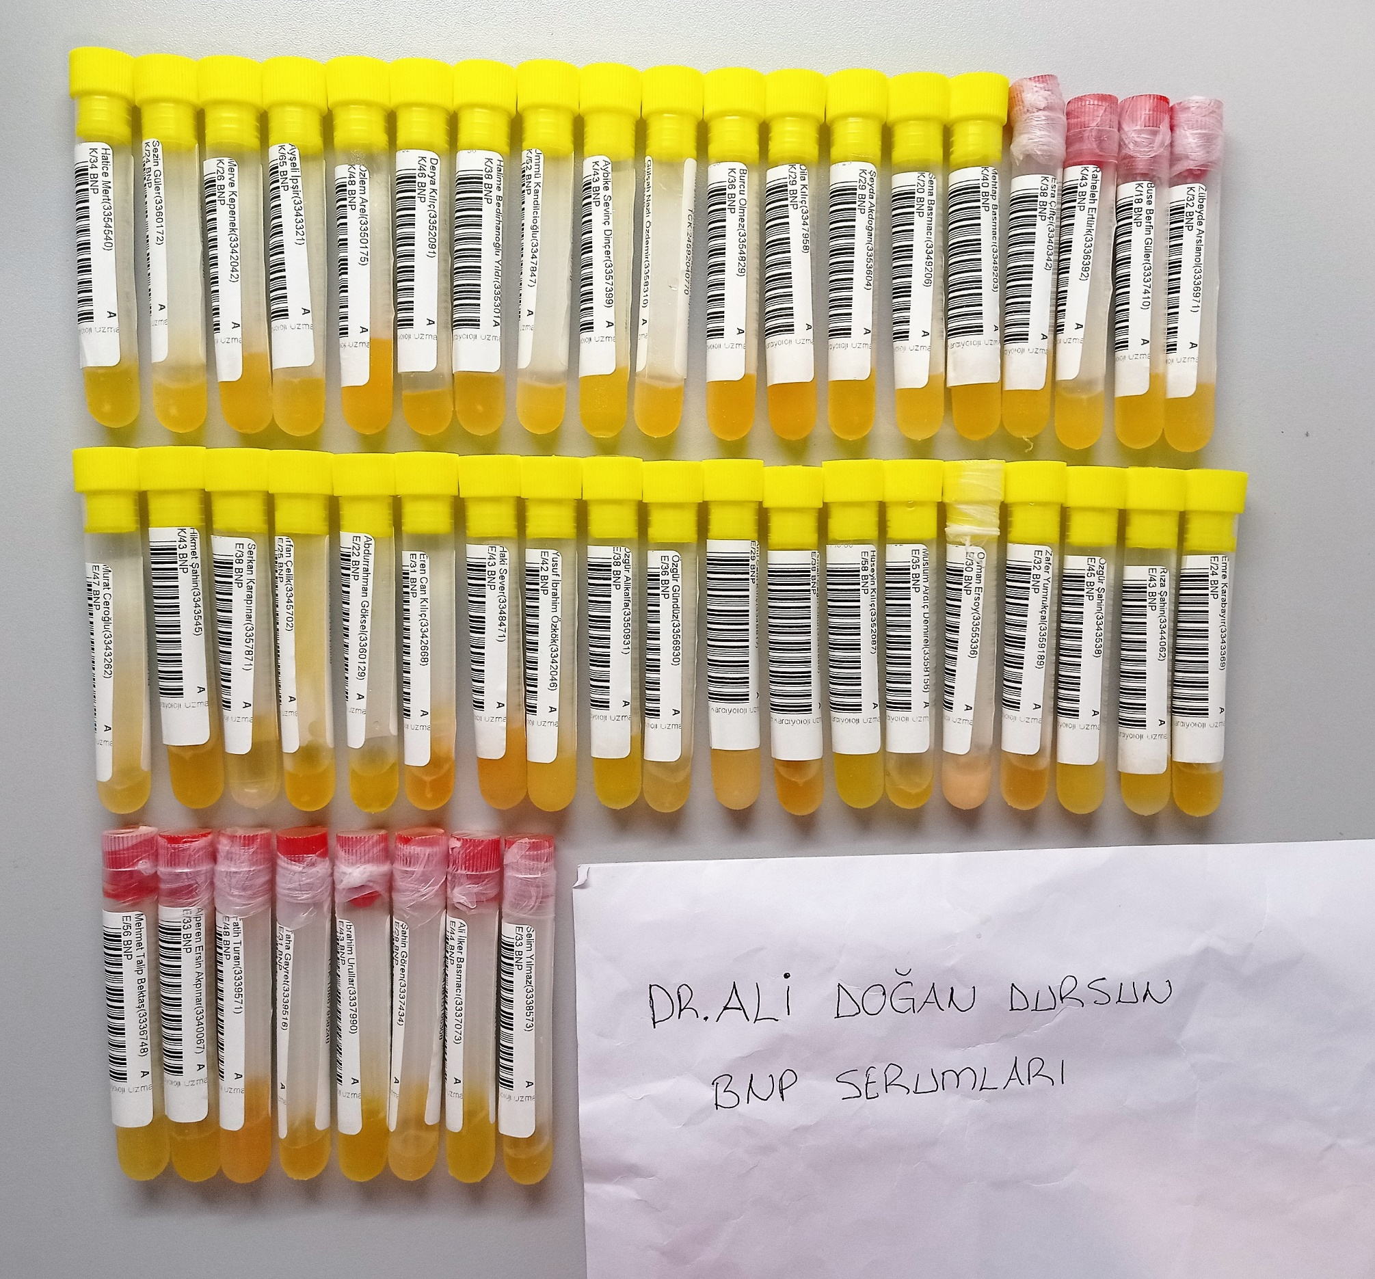
Numune Adı | TAS(mmol/L) | TOS (µmol/L) | OSI | PON-1(U/L) | TTL(µmol/L) | NTL(µmol/L) | Disülfit | NO (µmol/L) | NOT
Hatice Mert | 1.61 | 3.46 | 0.215 | 136 | 250 | 228 | 11 | 9.14
Sezin Güler | 1.69 | 4.44 | 0.263 | 220 | 228 | 197 | 15.5 | 12.57 |  | Kullanılan cihaz: Mindray marka BS300 model tam otomatik biyokimya cihazı
Merve Kepenek | 1.7 | 4.87 | 0.286 | 190 | 255 | 156 | 49.5 | 11.57 | lipemi | TAS: Total Antioxidant Status
Ayşeli İpşir | 1.88 | 5.06 | 0.269 | 143 | 234 | 148 | 43 | 20.71 |  | TOS: Total Oxidant Status
Özlem Arel | 1.35 | 4.5 | 0.333 | 1205 | 261 | 211 | 25 | 9.42 |  | OSI: Oxidative Stress Index
Derya Kılıç | 1.44 | 5.55 | 0.385 | 404 | 262 | 217 | 22.5 | 9.26 |  | TTL: Total Thıol
Halime Bedirhanoğlu | 1.51 | 6.06 | 0.401 | 736 | 283 | 214 | 34.5 | 9.48 |  | NTL: Natıve Thıol
Ümmü Kandilcioğlu | 1.53 | 6.35 | 0.415 | 782 | 224 | 165 | 29.5 | 9.21 |  | Disülfit: Thıol/ Disülfit Dengesi
Aybike Sevinç Dinçer | 1.7 | 5.24 | 0.308 | 280 | 248 | 196 | 26 | 5.85 |  | NO: Nitric Oxide
Gülşah Nazlı Özdemir | 1.63 | 6.55 | 0.402 | 673 | 224 | 211 | 6.5 | 12.19
Burcu Ölmez | 1.81 | 4.31 | 0.238 | 479 | 225 | 213 | 6 | 8.1
Dila Kılıç | 2.42 | 8.23 | 0.340 | 1178 | 615 | 468 | 73.5 | 5.42 | hemolizli
Şeyda Akdoğan | 1.59 | 4.33 | 0.272 | 437 | 304 | 241 | 31.5 | 8.14
Sena Basmacı | 1.41 | 4.06 | 0.288 | 413 | 312 | 249 | 31.5 | 13.8
Mehtap Basmacı | 1.38 | 4.92 | 0.357 | 143 | 332 | 247 | 42.5 | 5.1
Esra Çiftçi | 1.43 | 5.48 | 0.383 | 651 | 237 | 225 | 6 | 5.71
Rahaleh Ertürk | 1.57 | 5.23 | 0.333 | 169 | 269 | 149 | 60 | 9.9
Buse Berfin Güler | 1.58 | 5.22 | 0.330 | 189 | 296 | 229 | 33.5 | 4.71
Zübeyde Arslanol | 1.51 | 5.15 | 0.341 | 190 | 302 | 201 | 50.5 | 8.57
Murat Ceroğlu | 1.61 | 6.67 | 0.414 | 647 | 301 | 234 | 33.5 | 8.4
Hikmet Şahin | 1.63 | 4.4 | 0.270 | 1066 | 269 | 216 | 26.5 | 10.28
Serkan Karapınar | 2.06 | 6.12 | 0.297 | 115 | 301 | 211 | 45 | 5.8
İrfan Çelik | 1.83 | 4.61 | 0.252 | 212 | 323 | 153 | 85 | 21.85
Abdurrahman Göksel | 2.01 | 4.94 | 0.246 | 463 | 335 | 223 | 56 | 5.22
Eren Can Kılıç | 1.82 | 8.95 | 0.492 | 158 | 388 | 265 | 61.5 | 10.42
Haki Sever | 1.81 | 6.74 | 0.372 | 663 | 416 | 249 | 83.5 | 24.14 | lipemi
Yusuf İbrahim Özkök | 1.97 | 6.2 | 0.315 | 590 | 484 | 122 | 181 | 10.42 | lipemi
Özgür Alikalfa | 1.96 | 4.35 | 0.222 | 148 | 285 | 187 | 49 | 15.3
Özgür Gündüz | 1.89 | 9.16 | 0.485 | 541 | 373 | 254 | 59.5 | 19.41
Anıl Cem Kılıç | 1.91 | 8 | 0.419 | 134 | 519 | 176 | 171.5 | 11.7 | ağır lipemi
İsmail Çağrı okur | 1.93 | 8.56 | 0.444 | 261 | 291 | 223 | 34 | 7.31
Hüseyin Kılıç | 1.97 | 4.83 | 0.245 | 109 | 230 | 147 | 41.5 | 31.14
Müslüm Ardıç | 1.87 | 6.95 | 0.372 | 514 | 290 | 244 | 23 | 28.71
Osman Ersoy | 1.74 | 9.21 | 0.529 | 222 | 741 | 184 | 278.5 | 29.8 | ağır lipemi
Zafer Yumrukçal | 1.99 | 9.08 | 0.456 | 142 | 273 | 266 | 3.5 | 30.5
Özgür Şahin | 1.97 | 5.77 | 0.293 | 1018 | 319 | 203 | 58 | 31.85
Rıza Şahin | 1.73 | 5.03 | 0.291 | 139 | 258 | 139 | 59.5 | 37.8
Emre Karabayır | 2.09 | 5 | 0.239 | 270 | 275 | 225 | 25 | 23.7
Mehmet Talip Bektaş | 1.99 | 5.18 | 0.260 | 202 | 290 | 207 | 41.5 | 28.28
Alperen Ersin Akpınar | 2.16 | 4.16 | 0.193 | 230 | 239 | 191 | 24 | 23.14
Fatih Turan | 1.94 | 11.09 | 0.572 | 400 | 372 | 197 | 87.5 | 41.42
Taha Gayret | 1.62 | 5.95 | 0.367 | 455 | 241 | 147 | 47 | 34.42
İbrahim Urullar | 1.83 | 6.28 | 0.343 | 457 | 241 | 209 | 16 | 6.74
Şahin Gören | 1.69 | 7.16 | 0.424 | 446 | 407 | 205 | 101 | 33.21 | ağır lipemi
Ali İlker Basmacı | 1.71 | 5.36 | 0.313 | 486 | 254 | 174 | 40 | 17.31
Selim Yılmaz | 1.8 | 6.35 | 0.353 | 306 | 261 | 196 | 32.5 | 24.14

Serum
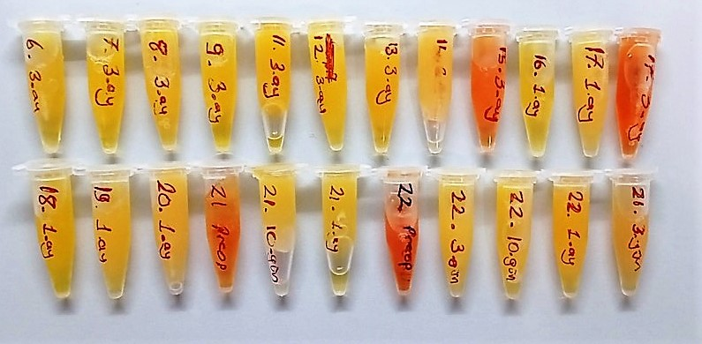
Numune Adı | TAS(mmol/L) | TOS (µmol/L) | OSI | PON-1(U/L) | TTL(µmol/L) | NTL(µmol/L) | Disülfit | ARES | NOT
6-3.ay | 1.64 | 5.42 | 0.330 | 145 | 147 | 136 | 5.5 | 772
7-3.ay | 1.76 | 4.37 | 0.248 | 218 | 164 | 145 | 9.5 | 1014 |  | Bu çalışmada "Relassay" marka kitler kullanılmıştır.
8-3.ay | 1.88 | 4.95 | 0.263 | 401 | 152 | 144 | 4 | 900 |  | Kullanılan cihaz: Mindray marka BS300 model tam otomatik biyokimya cihazı
9-3.ay | 1.55 | 4.28 | 0.276 | 841 | 175 | 142 | 16.5 | 1174
11-3.ay | 2.24 | 5.06 | 0.226 | 503 | 204 | 169 | 17.5 | 869 |  | TAS: Total Antıoxıdant Status
12-3.ay | 2.14 | 5.29 | 0.247 | 538 | 271 | 255 | 8 | 889 |  | TOS: Total Oxıdant Status
13-3.ay | 1.55 | 6.52 | 0.421 | 609 | 230 | 150 | 40 | 991 |  | OSI: Oxıdatıve Stress Index
14-3.ay | 1.54 | 4.26 | 0.277 | 741 | 207 | 200 | 3.5 | 893 | lipemi | PON: Paraoxanase
15-3.ay | 1.57 | 18.06 | 1.150 | 149 | 268 | 258 | 5 | 934 | hemolizli | TTL: Total Thıol
16-1.ay | 1.63 | 4.28 | 0.263 | 127 | 143 | 110 | 16.5 | 971 |  | NTL: Natıve Thıol
17-1.ay | 1.87 | 3.97 | 0.212 | 169 | 254 | 147 | 53.5 | 953 | ağır lipemi | Disülfit: Thıol/ Disülfit Dengesi
17-3.ay | 2.33 | 21.98 | 0.943 | 210 | 415 | 388 | 13.5 | 988 | hemolizli | ARES: Arylesterase
18-1.ay | 1.79 | 4.85 | 0.271 | 266 | 210 | 204 | 3 | 1114
19-1.ay | 1.37 | 4.44 | 0.324 | 1101 | 179 | 174 | 2.5 | 1032
20-1.ay | 1.42 | 5.35 | 0.377 | 201 | 263 | 122 | 70.5 | 1020 | ağır lipemi
21-preop | 1.54 | 11.09 | 0.720 | 468 | 230 | 217 | 6.5 | 978 | hemolizli
21-10.gün | 1.73 | 4.05 | 0.234 | 554 | 191 | 160 | 15.5 | 979
21-1.ay | 1.46 | 6.04 | 0.414 | 507 | 216 | 132 | 42 | 999
22-preop | 1.94 | 19.27 | 0.993 | 726 | 382 | 321 | 30.5 | 1027 | hemolizli
22-3.gün | 1.37 | 3.82 | 0.279 | 620 | 222 | 92 | 65 | 1069 | ağır lipemi
22-10.gün | 1.61 | 4.04 | 0.251 | 702 | 228 | 142 | 43 | 1049 | lipemi
22-1.ay | 1.94 | 6.28 | 0.324 | 831 | 237 | 182 | 27.5 | 1056
26-3.gün | 1.54 | 11.55 | 0.750 | 569 | 233 | 187 | 23 | 1062

